Référence source
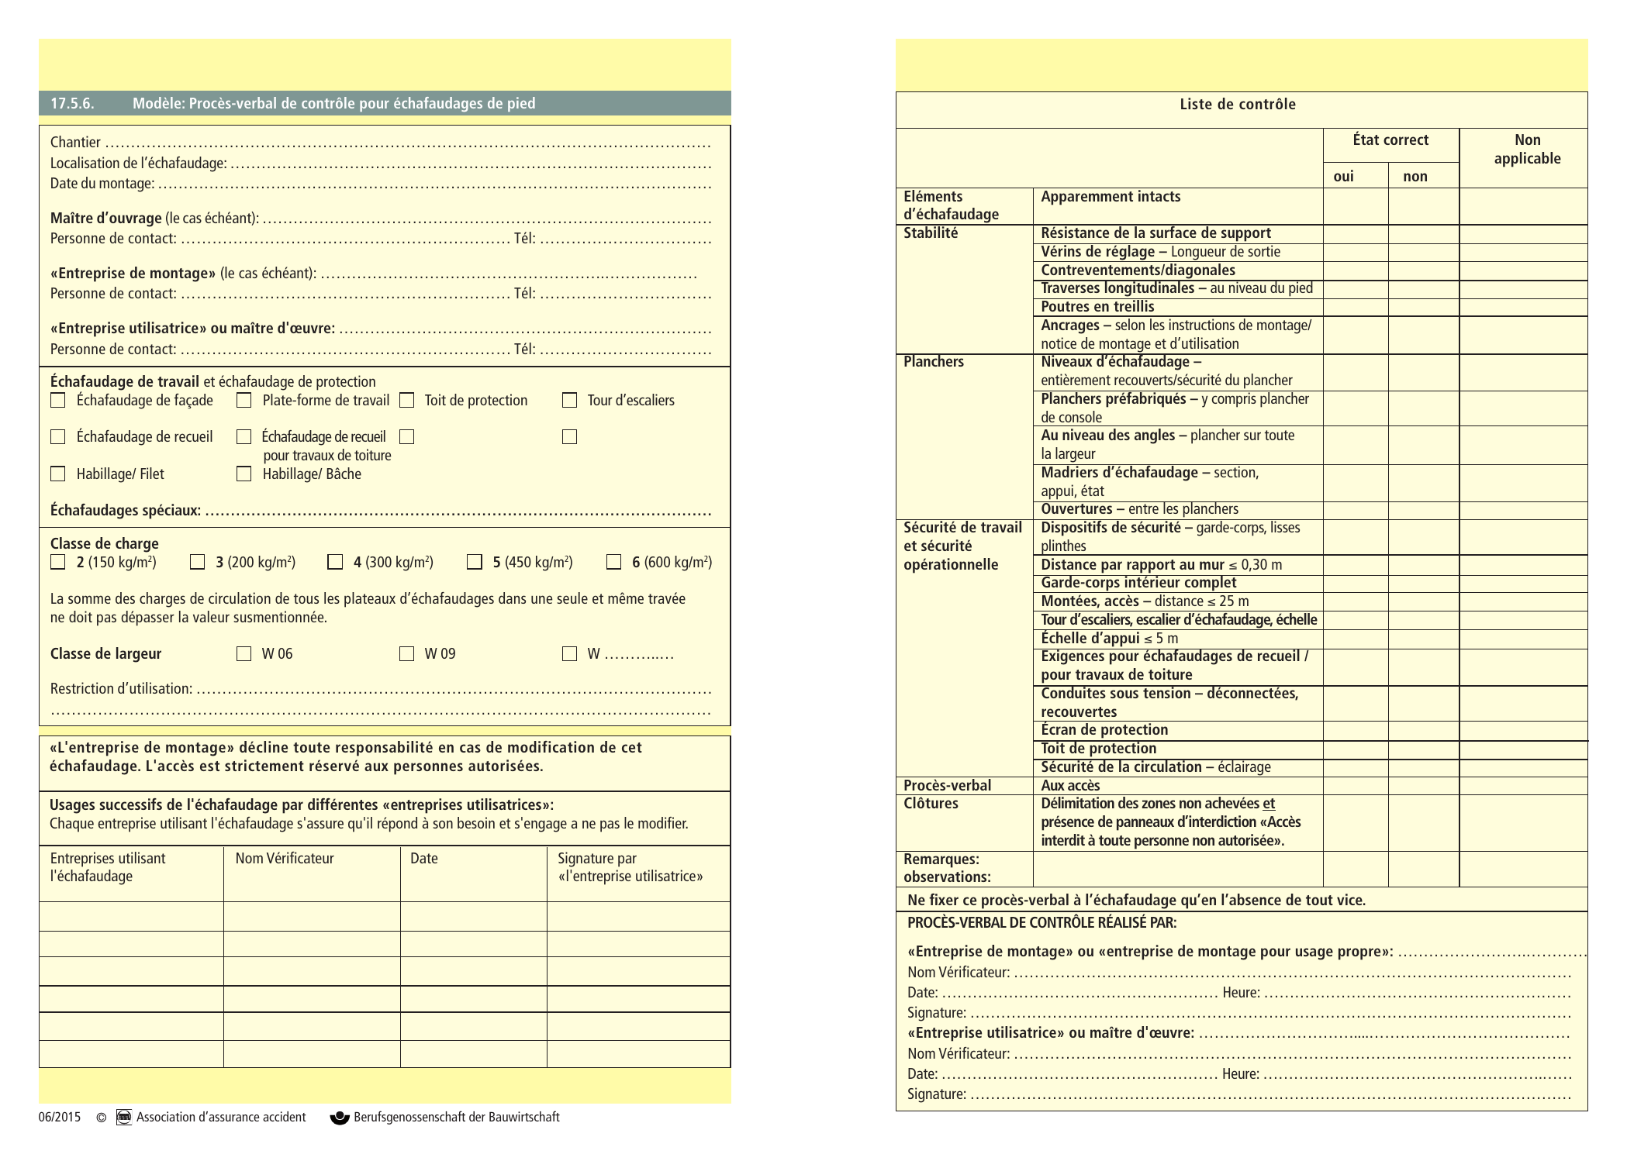
Source originale: AAA chapitre-17-fr.pdf - page 18

